出来高報告書
...
 | 毎月の請求時は、「出来高％」を入力してください。
 | 端数などが出る際は「金額調整」で金額を丸めても構いませんが最終回支払時までには0にしてください。
 | 請求書に転記する時は、指定請求書のシートのAS９セルを選択し出来高報告とリンクできるようにしてください。
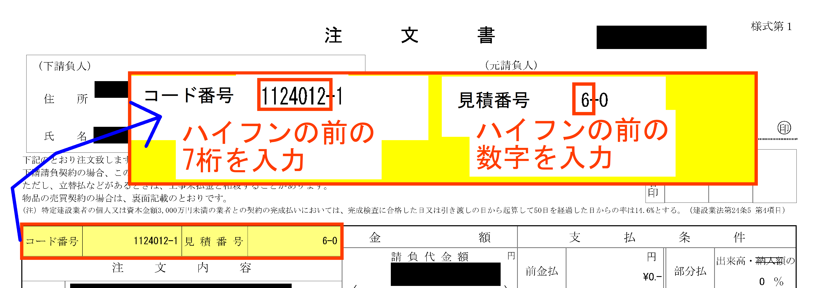
...
0 | コード番号 |  | 注文書を参照して入力してください。 →入力例
0 | 見積番号
0 | 工事名
0 | 請求締メ月
0 | 契約増減 | 0
0 | ↓支払条件を所長等に確認し、90％か１００％を選択して下さい。
0 | 支払条件 | 出来高累計の | 90%
0
0
0
0 |  |  | 下記に今月の請求額を入力してください。
0 | 今回までの請求額（税抜） を入力
0 |  |  | 出来高請求残額 | 0 | 0 | 0 | 0 | 0 | 0 | 0 | 0 | 0 | 0 | 0 | 0 | 0
0 | 累計請求額 |  | 0 | 0 | 0 | 0 | 0 | 0 | 0 | 0 | 0 | 0 | 0 | 0 | 0 | 0
0 | 累計出来高90% |  | 0 | 0 | 0 | 0 | 0 | 0 | 0 | 0 | 0 | 0 | 0 | 0 | 0 | 0
0 | 支払回数 | 請求年月 | 請求金額 | 合計金額 | 1 | 2 | 3 | 4 | 5 | 6 | 7 | 8 | 9 | 10 | 11 | 12
0
...

見積→契約(出来高報告初回のみ）
当初金額から増減があれば✅をつけてください。
決定金額入力 |  |  |  |  |  | 決定金額 | ←決定金額を入力してください |  | FALSE
 |  |  |  |  |  | 増減決定金額
FALSE |  | 見積金額 |  | 0 |  | NET率 |  |  |  | 決定金額を入力しないと契約金額が出力されません。
 |  | 増減見積金額 |  | 0 |  | NET率 |  | （当初契約分）
直接工事分のみ記入してください。（経費・法定福利費等は除く）
見積明細入力 |  |  |  |  |  |  |  |  | 中工種名 | 見積金額
 |  |  |  |  | 値引調整額 | 増減値引調整 |  | 1
 |  |  |  |  | 0 | 0 |  | 2
ページ番号 | 名称 | 数量 | 単位 | 見積金額 | 値引調整 | 契約金額 |  | 3
1 |  |  |  |  |  |  |  | 4
1 |  |  |  |  |  |  |  | 5
1 |  |  |  |  |  |  |  | 6
1 |  |  |  |  |  |  |  | 7
1 |  |  |  |  |  |  |  | 8
1 |  |  |  |  |  |  |  | 9
1 |  |  |  |  |  |  |  | 10
1 |  |  |  |  |  |  |  | 11
...

